RECEIVING
PT SAPTAINDRA SEJATI
PLANT REBUILD CENTER

RECEIVING INSPECTION SHEET |  | MACHINE MODEL | CAT 777E | TRANS SERIAL NUMBER |  |  | HOUR METER
 |  | COMP. MODEL |  | TRANS ARRANG NO |  |  | LIFE TIME
TC CAT 777E |  | RECEIVING DATE |  | SITE |  |  | REVISION NO | 0
 |  | HISTORYCAL |  | WO NO |  |  | PAGE | 1/1

: GOOD CONDITION
X : BAD CONDITION ⊗ : NONE
BELOW ARE THE ITEMS RELATED TO DELIVERY INSPECTION AND WHILE YOU DOING THIS INSPECTION JOB, PLEASE REFERRING
TO THE REMANUFACTURED COMPONENTS - STANDARD CONFIGURATION.

SKETCH DRAWING OR PHOTOES |  |  |  |  | NO | ITEM |  | CHECK | REMARKS

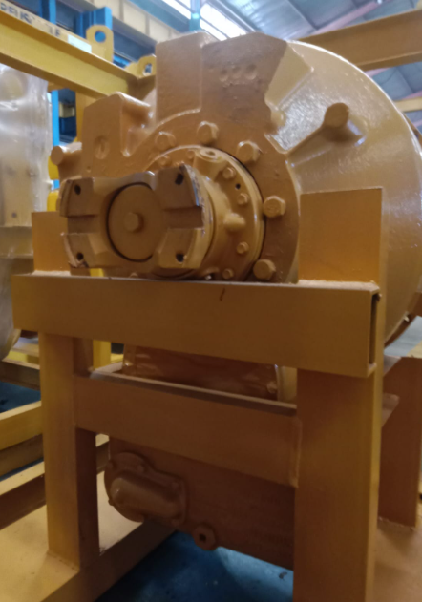
3
11
 |  |  |  |  | 1 | Hole Inlet & Outlet Relief Valve Cover
 |  |  |  |  | 2 | Condition Bolt Flange Output Shaft
 |  |  |  |  | 3 | Hole Modulating Valve Cover
 |  |  |  |  | 4 | Condition Stand & T/C
 |  |  |  |  | 5 | Condition Bolt Cover Screen
 |  |  |  |  | 6 | Condition Drain Plug
2
 |  |  |  |  | 7 | Cover Hole TC
4
 |  |  |  |  | 8 | Cover Hole Filter
 |  |  |  |  | 9 | Condition TC Housing dan Stand
 |  |  |  |  | 10 | Name Plate
 |  |  |  |  | 11 | Condition Cover
 |  |  |  |  | 12 | Bolt Mounting TC Housing
 |  |  |  |  | 13
5
 |  |  |  |  | 14
 |  |  |  |  | 15

6

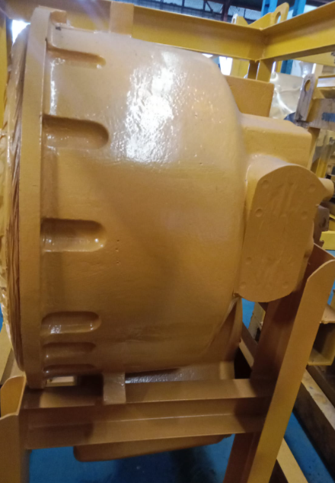

7

8

9

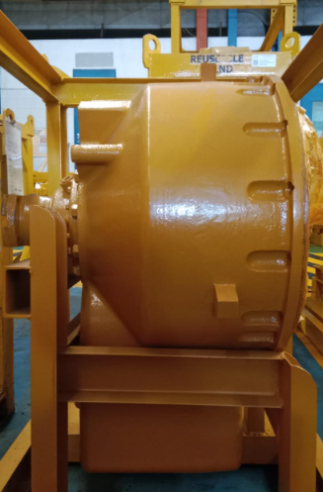
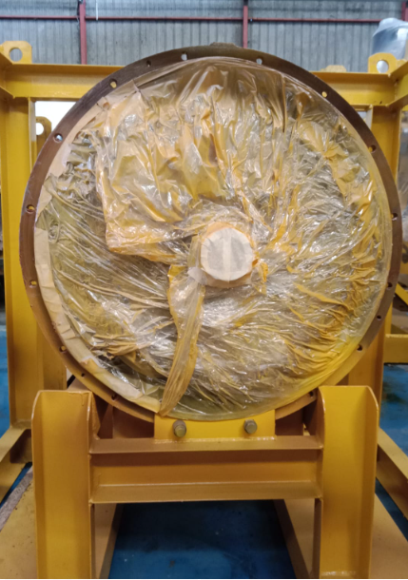
11

10
12

NOTE : PLEASE MARK " |  | " FOLLOWING TO THE ACTUAL CONDITION
OIL LEVEL |  | EMPTY OR DRAINED
 |  | PROPER LEVEL
 |  |  |  |  |  |  |  | Narogong, ............................
 | Inspected & Prepared by |  |  | Check by |  |  | Check by |  | Approved by

 | QA.Inspector |  |  | QA.Coordinator |  |  | GL/SPV Prod |  | PPC

DISASSY
 |  |  | PT.SAPTA INDRA SEJATI
 |  |  | PLANT REBUILD CENTER

DISASSEMBLING CHECK SHEET |  |  |  |  |  |  | WO NUMBER |  |  |  | DOCUMENT NO
TORQUE CONVERTER |  |  |  |  |  |  | COMP.MODEL |  |  |  | PUBLIC DATE
 |  |  |  |  |  |  | COMP.S/N |  |  |  | REVISION NO |  | REV 01
CAT 777E |  |  |  |  |  |  | UNIT MODEL |  |  |  | PAGE |  | 1 OF 3

PROCESS |  |  |  | START |  |  |  | DISASSEMBLY BY
 |  |  |  | FINISH

NO | PART DISASSEMBLING |  |  |  | CONDITION DISASSEMBLING |  |  | MECH | GL/QA | SKETCH DRAWING OR PHOTHOES

 |  |  |  |  | 1. | Lepas baut (2) dan outlet relief valve (1). Lepas baut (4) dan Inlet Valvek (3). Lepas baut (5) dan solenoid valve (6).

 |  |  |  |  | 2. | Posisikan Torque Conventer Housing ke blok yang sesuai, seperti yang ditunjukkan. Pasang Tool (A) dan perangkat pengangkat yang sesuai ke Torque Converter (7). Berat Torque Converter (7) kira-kira 362 kg (800 pon). Lepas baut (8) dan torque converter (7).
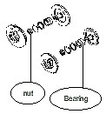
1 | TORQUE CONVERTER BLOCK

 |  |  |  |  | 3. | Posisikan Torque Converter ke Tool (C). Lepas Plug (10) dan Plug Orifice (13) dari Clucth Carrier(9).

 |  |  |  |  | 4. | Lepas baut (11) dan lepas washer yang menahan flywheel pilot (12) pada posisinya..

 |  |  |  |  | 5. | Gunakan Tooling (D) (not shown) to separate flywheel pilot (12) dari clutch carrier (9). Lepas flywheel pilot (12) dari clutch carrier (9).

2 | CLUCTH CARRIER
 |  |  |  |  | 6. | Lepaskan baut (14) dan Retainer Plate (15) dari Output Shaft.

 |  |  |  |  | 7. | Lepas Spring washer (16).

 |  |  |  |  | 8.Pasang Tool (A) dan Lifting Tool yang sesuai ke Clucth Carrier (9). Berat Clucth Carrier (9) kira-kira 104 kg (230 pon). Lepas baut (17). 9.Pasang Tool (B). Pasang Tool (E) dan Tools (F). Terapkan sedikit ketegangan pada Lifting Tool yang sesuai saat Perkakas (B) dikencangkan. 10.Terapkan gaya ke bawah pada Tools (E). Terapkan gaya ke atas pada Lifting Tools untuk melepaskan Clutch Crrier (9). 11.Lepas Tool (E) dan Tool (F). Lepaskan pembawa kopling (9). Lepaskan setengah top halft of Bearing (18). 12.Lihat prosedur berikut untuk membongkar clutch carrier (9):
 |  |  |  |  | a.Remove bolts (20) and split washers (19).

 |  |  |  |  | a. Lepas bolts (20) dan Split Washer (19)

3 | BACKING PLATE

 |  |  |  |  | b. Lepas backing plate (21).

 |  |  |  |  | c. Lepas friction discs (22) and (23).Lepas clutch plate (24).

 |  |  |  |  | d. Lepas lockup clutch piston (25) dan seal ring (26).

 |  |  |  |  | e. Lepas seal ring (28) dan ball bearing (27). Lepas wear sleeve (29).

 |  |  |  |  | 13. Gunakan Tooling (G) Untuk Melepas bottom half of inner bearing race (30).

4 | TURBINE

 |  |  |  |  | 14. Lepas ring carrier (31). Lepas seal ring (32) dari ring carrier.

 |  |  |  |  | 15. Pasang Tool (H) dan Lifteing tool yang sesuai ke Clucth hub (33) dan turbin (34). Berat clucth hub (33) dan turbin (34) kira-kira 36 kg (80 pon). 16. Lepas Clucth hub (33) dan turbin (34) sebagai satu kesatuan. 17. Lihat prosedur berikut untuk membongkar clucth hub (33) dan turbin (34):

 |  |  |  |  | a.Tempatkan clucth hub dan turbin pada cribbing yang sesuai. Lepas baut (35).

 |  |  |  |  | b.Tooling (J) harus dimodifikasi untuk digunakan sebagai guide bolt. PosisikanTool (J) pada suitable vise (Tidak ditampilkan).Lepas kepala Bolt. c. Pasang Tooling (J) ke clucth hub (33), seperti yang ditunjukkan. Terapkan gaya ke bawah pada guide bolt untuk melepaskan clucth hub(33). Balikkan turbin (34). Lepaskan hub assy (36) dari turbin (34)."

 |  |  |  |  | d. Posisikan hub assy (36) dan Tool (F) pada mesin press yang sesuai. Lepas sleeve bearing (37)(tidak diperlihatkan) dari hub assy (36) dengan menggunakan mesin press dan tool (F) yang sesuai.

5 | S T A T O R

 |  |  |  |  | 18.Lepas sleeve (38) dan thrust race (39) dari stator assy (40). 19.Lepaskan stator assembly (40). Catatan: The rollers inside stator assy (40) bebas bergerak saat stator assy dilepas.

 |  |  |  |  | 20.Lihat prosedur berikut untuk membongkar stator assy : Lepaskan Trusht Bearing (41).

 |  |  |  |  | b.Lepaskan Retaining ring atas (43) dan side pelat (44) dari stator (42). Lepaskan bottom retaining ring bawah (tidak diperlihatkan).

 |  |  |  |  | c.Lepas roller cage (48) dengan freewheel rollers (45) and springs (47) dari freewheel cam(46). d.Lepas freewheel rollers (45) dan springs (47) dari roller cage (48). e.Lepas side plate (49) and freewheel cam (46) from stator (42).

 |  |  |  |  | 21. Lepas sleeve (50), thrust bearing (51), dan thrust race (53) (Tidak diperlihakan) dari impeller hub assembly (54). 22. Lepas bolts (52) from impeller hub assembly (54). Remove impeller hub assembly (54).

 |  |  |  |  | 23. Lepas bolts (55) dan washers yang menahan impeller ke housing.

 |  |  |  |  | 24. lepas impeller (56).

 |  |  |  |  | 25. Pasang Tooling (K) dan Lifting tool yang sesuai ke rotating housing (57). Berat f rotating housing (57) sekitar 82 kg (180 lb). 26. Lepas rotating housing (57).

 |  |  |  |  | 27. Lihat procedure to disassemble the rotating housing: a. Lepas bolts (58). b. Lepas pump drive gear (59). c. Lepas wear sleeve (60) menggunakan Palu dan Pahat.

6 | R O T O R

 |  |  |  |  | 28. Gunakan Tooling (L) untuk melepas retaining ring (61). 29. Lepas bolts (64) dan split washers (63). 30. Lepas freewheel race (62).

 |  |  |  |  | 31. Lepas seal rings (67) dari stator carrier (69). 32. Gunakan Tooling (L) (not shown) untuk melepas retaining ring (68). 33. Lepas inner bearing (66) dari stator carrier (69). 34. Gunakan Tooling (A) (not shown) dan lifting tool yang sesuai untuk melepas output shaft (65). 35. Lepas output shaft (65) and component Assembling lainnya. Berat output shaftassembly (65) kira-kira 73 kg/ (160 lb)

 |  |  |  |  | 36. Gunakan Tooling (K) (not shown) dan Tool lifting yang sesuai pada yoke (72). Angkat yoke dan assembly Tooling (C), seperti yang ditunjukkan gambar. 37. Lepas bolt (70) and shaft retainer (71).

 |  |  |  |  | 38. Lepas O-ring seal (73) dan yoke (72).

 |  |  |  |  | 39. Install Tooling (M) pada fluid distributor (74). 40. Lepas bolts (75) dan lepas fluid distributor (74).

 |  |  |  |  | 41. Remove lip seal (76) from fluid distributor (74).

 |  |  |  |  | 42. Pasang Tooling (N) dan lifting device yang sesuai pada output shaft (65). 43. Lepas output shaft (65) dan Lepas flat gasket (77).

7 | OUTPUT SHAFT

 |  |  |  |  | 44. Remove seal rings (79) from ring carrier (78). Remove ring carrier (78). 45. Remove ball bearing (80).

 |  | N O T E :

 |  | INSPECTION BY |  |  |  |  |  |  |  |  |  | APPROVE BY

 |  | MECHANIC |  |  |  |  |  |  |  |  |  | GROUP LEADER (GL)

DELIVERY
PT SAPTAINDRA SEJATI
PLANT REBUILD CENTER

DELEVERY INSPECTION SHEET |  | MACHINE MODEL | CAT 777E | TRANS SERIAL NUMBER |  |  | HOUR METER
 |  | COMP. MODEL |  | TRANS ARRANG NO |  |  | LIFE TIME
TC CAT 777E |  | RECEIVING DATE |  | SITE |  |  | REVISION NO | 0
 |  | HISTORYCAL |  | WO NO |  |  | PAGE | 1/1

: GOOD CONDITION
X : BAD CONDITION ⊗ : NONE
BELOW ARE THE ITEMS RELATED TO DELIVERY INSPECTION AND WHILE YOU DOING THIS INSPECTION JOB, PLEASE REFERRING
TO THE REMANUFACTURED COMPONENTS - STANDARD CONFIGURATION.

SKETCH DRAWING OR PHOTOES |  |  |  |  | NO | ITEM |  | CHECK | REMARKS

3
11
 |  |  |  |  | 1 | Hole Inlet & Outlet Relief Valve Cover
 |  |  |  |  | 2 | Condition Bolt Flange Output Shaft
 |  |  |  |  | 3 | Hole Modulating Valve Cover
 |  |  |  |  | 4 | Condition Stand & T/C
 |  |  |  |  | 5 | Condition Bolt Cover Screen
 |  |  |  |  | 6 | Condition Drain Plug
2
 |  |  |  |  | 7 | Cover Hole TC
4
 |  |  |  |  | 8 | Cover Hole Filter
 |  |  |  |  | 9 | Condition TC Housing dan Stand
 |  |  |  |  | 10 | Name Plate
 |  |  |  |  | 11 | Condition Cover
 |  |  |  |  | 12 | Bolt Mounting TC Housing
 |  |  |  |  | 13
5
 |  |  |  |  | 14
 |  |  |  |  | 15

6

7

8

9

11

10
12

NOTE : PLEASE MARK " |  | " FOLLOWING TO THE ACTUAL CONDITION
OIL LEVEL |  | EMPTY OR DRAINED
 |  | PROPER LEVEL
 |  |  |  |  |  |  |  | Narogong, ............................
 | Inspected & Prepared by |  |  | Check by |  |  | Check by |  | Approved by

 | QA.Inspector |  |  | QA.Coordinator |  |  | GL/SPV Prod |  | PPC

